상품제안서
TC 배색조끼 | 상품코드: S19188

 |  |  |  |  |  |  | 02-713-8555 | www.synergygift.co.kr
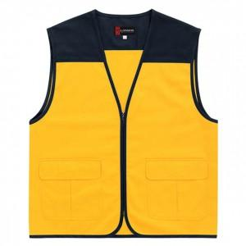

【상세/제작정보】 | <p>왼가슴, 오른가슴, 목뒤, 소매: w-10cm,h-5cm /&nbsp;등판​: w-297mm,h-210mm​</p><p>&nbsp;</p><p>실크1도인쇄 기준 (자수인쇄, 풀컬러인쇄 별도문의)​</p>

【인쇄/포장옵션】 | 실크 / OPP(비닐)

【공급단가】 | 수량 | 50~ | 100~ | 500~ | 1,000~ | 2,000~
*VAT별도 | 단가 | 10,600원 | 10,120원 | 9,750원 | 9,370원 | 9,000원

【상품 URL】 | https://www.synergygift.co.kr:443/src/goods_detail.php?gdno=12893

